상품제안서
액센 CF300 냉각 쿨링패드 잔량표시 100단 선풍기 | 상품코드: F30998

 |  |  |  |  |  |  | 02-412-0044 | www.easy1.co.kr
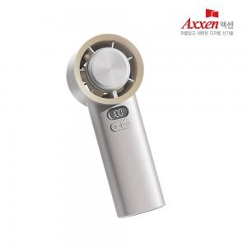

【상세/제작정보】 | 1박스 택배비: 4000원 1박스 입수수량: 20개

【인쇄/포장옵션】 | 레이저, 풀칼라 / 포장지포장

【공급단가】 | 수량 | 50~ | 100~ | 500~ | 1,000~ | 2,000~
*VAT별도 | 단가 | 23,300원 | 22,900원 | 22,290원 | 21,880원 | 21,280원

【상품 URL】 | https://dev.easy1.co.kr:443/src/goods_detail.php?gdno=30998

